상품제안서
푸르츠 메모잇(주문제작형) | 상품코드: F19534

 |  |  |  |  |  |  | 02-412-0044 | www.easy1.co.kr
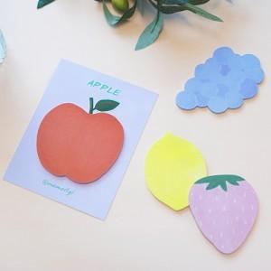

【상세/제작정보】 | <p><span style="background-color: rgb(255, 255, 255); font-family: dotum; font-size: 13px;">참고해주세요</span></p><span style="font-family: dotum; font-size: 13px; background-color: rgb(255, 255, 255);">레몬,딸기만 할 경우 비용추가 없음</span><br style="font-family: dotum; font-size: 13px; background-color: rgb(255, 255, 255);"><p><span style="background-color: rgb(255, 255, 255); font-family: dotum; font-size: 13px;">포도, 사과 선택할 경우 단가 추가되니 별도문의 해주세요.</span>&nbsp;</p>

【인쇄/포장옵션】 | 풀칼라 / OPP(비닐)

【공급단가】 | 수량 | 200~ | 500~ | 1,000~ | 3,000~ | 5,000~
*VAT별도 | 단가 | 1,540원 | 1,480원 | 1,430원 | 1,370원 | 1,320원

【상품 URL】 | https://dev.easy1.co.kr:443/src/goods_detail.php?gdno=19534

